Plan1
Ordem de Compra | Cotacao | Proposta | Pedido | Recebimento | Estoque | Ordem Produçao | Estoque

NrOrdem | NrCotacao | NrProposta | NrPedido | NrRecebimento | NrMovEntrada | NrOrdemProd | NrMovSaida
CodProduto | NrOrdem | NrCotacao | NrProposta | NrNotaFiscal | NrRecebimento | CodProduto | NrOrdemProd
 | CodProduto | NrOrdem | NrCotacao | NrPedido | NrNotaFiscal | NrLote | NrRecebimento
DatOrdem |  | CodProduto | NrOrdem | NrProposta | NrPedido |  | NrNotaFiscal
QtdSolicitada |  |  | CodProduto | NrCotacao | NrProposta |  | NrPedido
 |  |  |  | NrOrdem | NrCotacao |  | NrProposta
 |  |  |  | CodProduto | NrOrdem |  | NrCotacao
 |  |  |  |  | CodProduto |  | NrOrdem
 |  |  |  |  | NrLote |  | CodProduto
 |  |  |  |  |  |  | NrLote

 |  |  |  |  |  |  | Estoque

 |  |  |  |  |  |  | NrMovEntrada
 |  |  |  |  |  |  | NrOrdemProd
 |  |  |  |  |  |  | CodProdAcabado
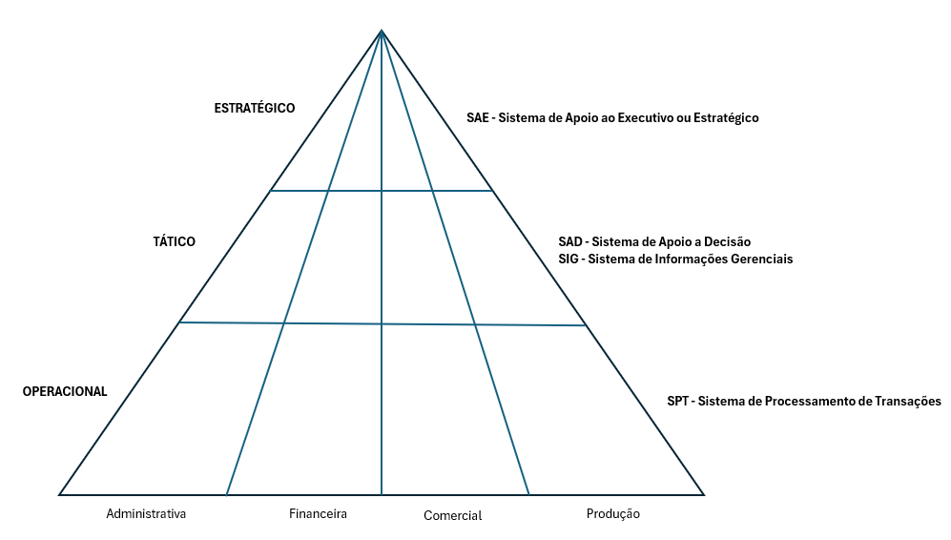
 |  |  |  |  |  |  | NrLote

